Planilha2
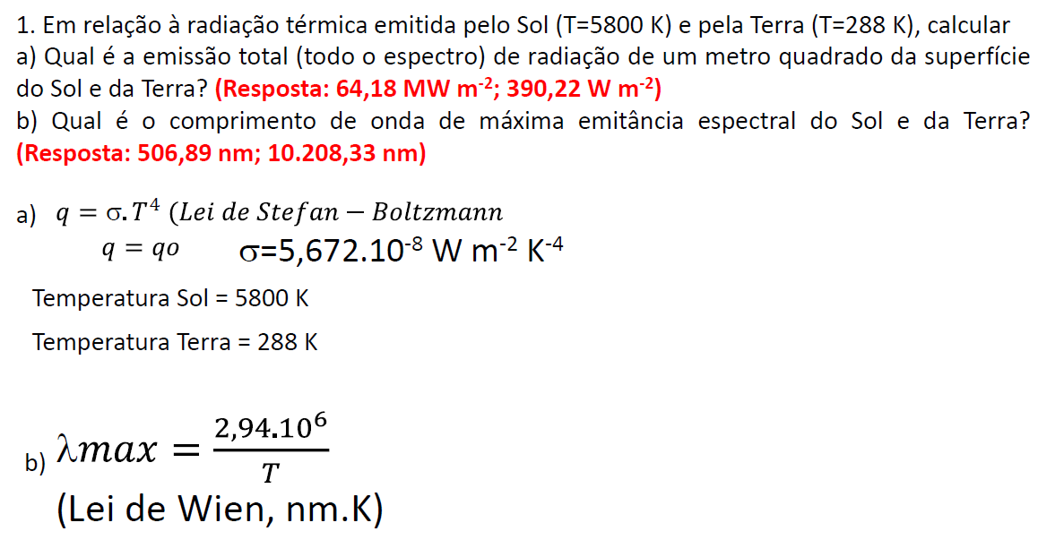

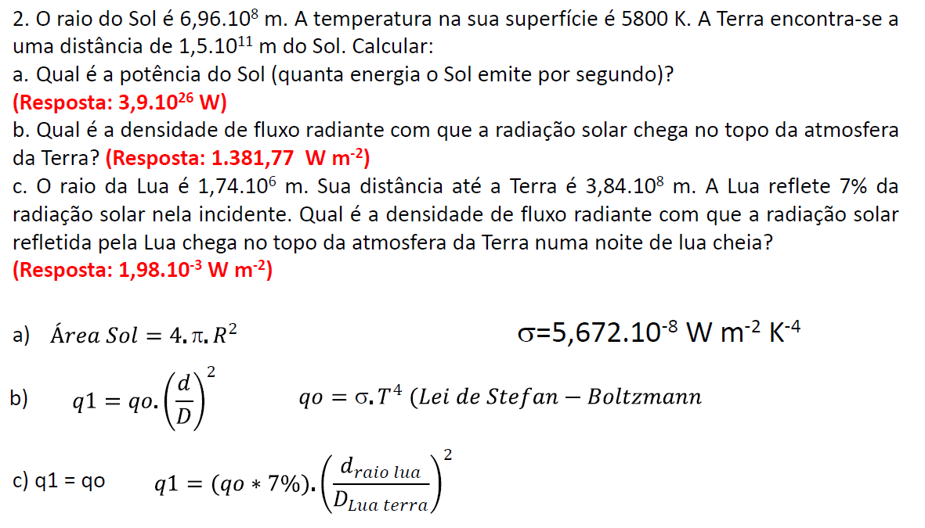

raio do sol | 696,000,000.00 | m
T sol | 5800 | K
Dist. Terra Sol | 150000000000 | m
q | 64,187,165.31 | W m-2
Área do Sol | 6,087,350,987,525,413,000.00 | m2
Potência | 3.9072980415E+26

q1 | 1381.9239943 | W m-2

raio da lua | 1,740,000.00 | m

dist. Terra Lua | 384,000,000.00 | m

q | 96.73 | W m-2

q1 | 0.001986 | W m-2

